Topics
Power BI Desktop: Import Data, Relationships, DAX Formulas, Visualizations for Stats Report (EMT 1366)

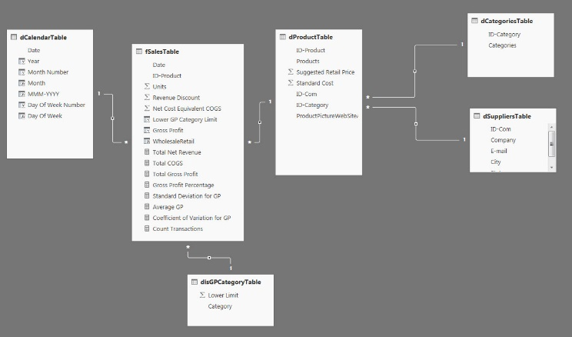
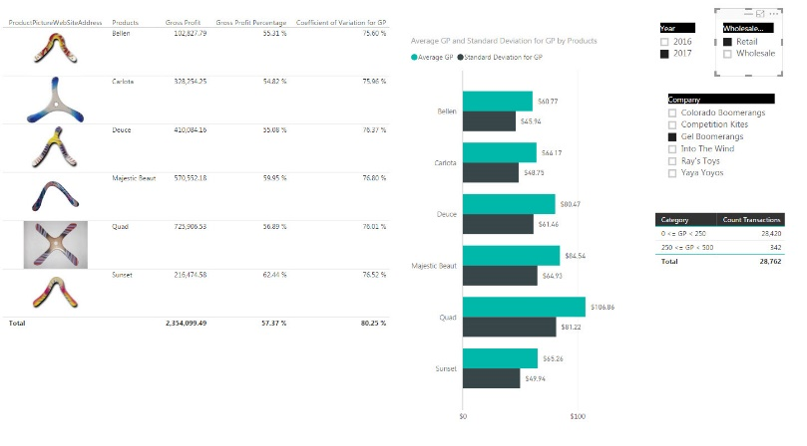

1 | Import Text Files From Folder
2 | Import Related Tables from Access
3 | Create Calendar Table and Frequency Distribution Category Table in Excel
4 | Import tables from Excel File
5 | Format Tables, including Data Category Image URL for Image File Paths
6 | Create Relationships Between Tables
7 | Sort Month Name Column by Month Number
8 | Create DAX Columns: Gross Profit & Sales Type
9 | Create DAX Measures: Total Gross Profit, Average GP, Standard Deviation GP, Coefficient of Variation GP
10 | Create DAX Column to simulate Approximate Match Lookup
11 | Create Frequency Distribution Table
12 | Create Product Analysis Visualization
13 | Format Visualizations
14 | Create Ave and Standard Deviation Chart
15 | Add new data and test if visualization updates.

